상품제안서
CtoC 초고속데이터 휴대폰 충전케이블 1.5M 60W | 상품코드: S42554

 |  |  |  |  |  |  | 02-713-8555 | www.synergygift.co.kr
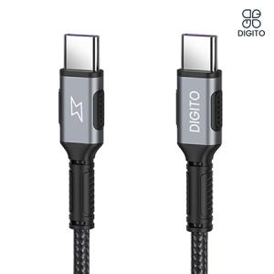

【상세/제작정보】

【인쇄/포장옵션】 | 스티커 / 포장지포장

【공급단가】 | 수량 | 50~ | 100~ | 300~ | 1,000~ | 3,000~
*VAT별도 | 단가 | 3,840원 | 3,780원 | 3,700원 | 3,550원 | 3,400원

【상품 URL】 | https://www.synergygift.co.kr:443/src/goods_detail.php?gdno=42554

